ＰＮ機(系統１) (原紙)
...
 |  |  |  | 号機
...
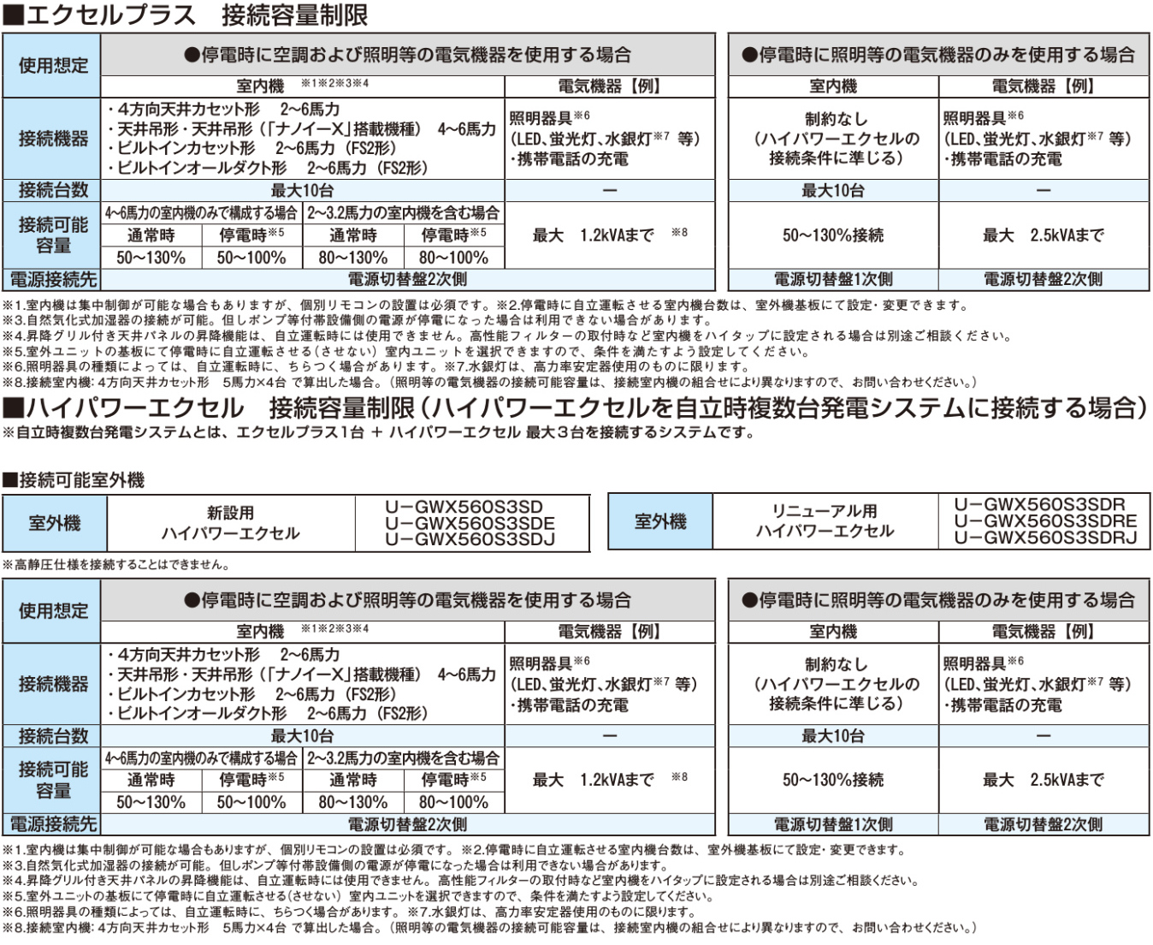
最大24台
最大24台
合計容量(HP) |  |  | ハイタップ設定
停電時 運転する | ※停電時 運転しない | 計 | なし | あり | フラグ
0 | 0 | 0 | 〇 |  | 0
0 | 0 | 0 |  | 〇 | 0
0 | 0 | 0 | 〇 |  | 0
0 | 0 | 0 |  | 〇 | 0
0 | 0 | 0 | 〇 |  | 0
0 | 0 | 0 |  | 〇 | 0
0 | 0 | 0 | 〇 |  | 0
0 | 0 | 0 |  | 〇 | 0
0 | 0 | 0 | 〇
0 | 0 | 0 |  | 〇
0 | 0 | 0 | 〇
0 | 0 | 0 |  | 〇
0 | 0 | 0 | 〇
0 | 0 | 0 |  | 〇
0 | 0 | 0 | 〇
0 | 0 | 0 |  | 〇
0 | 0 | 0 | 〇
0 | 0 | 0 |  | 〇
0 | 0 | 0 | 〇
0 | 0 | 0 |  | 〇
0 | 0 | 0 | 〇
0 | 0 | 0 |  | 〇
0 | 0 | 0 | 〇
0 | 0 | 0 |  | 〇
0 | 0 | 0 | 〇
0 | 0 | 0 |  | 〇
0 | 0 | 0 | 〇 |  | 0
0 | 0 | 0 |  | 〇 | 0
0 | 0 | 0 | 〇 |  | 0
0 | 0 | 0 |  | 〇 | 0
0 | 0 | 0 | 〇 |  | 0
0 | 0 | 0 |  | 〇 | 0
0 | 0 | 0 | 〇 |  | 0
0 | 0 | 0 |  | 〇 | 0
0 | 0 | 0 | 〇
0 | 0 | 0 |  | 〇
0 | 0 | 0 | 〇
0 | 0 | 0 |  | 〇
0 | 0 | 0 | 〇
0 | 0 | 0 |  | 〇
0 | 0 | 0 | 〇 |  | 0
0 | 0 | 0 |  | 〇 | 0
0 | 0 | 0 | 〇 |  | 0
0 | 0 | 0 |  | 〇 | 0
0 | 0 | 0 | 〇 |  | 0
0 | 0 | 0 |  | 〇 | 0
0 | 0 | 0 | 〇 |  | 0
0 | 0 | 0 |  | 〇 | 0
0 | 0 | 0 | 〇
0 | 0 | 0 |  | 〇
0 | 0 | 0 | 〇
0 | 0 | 0 |  | 〇
0 | 0 | 0 | 〇
0 | 0 | 0 |  | 〇
...

ＰＮ機(記入例)
...
 |  |  |  |  |  |  |  |  |  |  |  | 1 | 号機
...
最大24台
最大24台
 |  |  |  |  |  |  |  |  | 合計容量(HP) |  |  | ハイタップ設定
 |  |  |  |  |  |  |  |  | 停電時 運転する | ※停電時 運転しない | 計 | なし | あり | フラグ
2 | 0.068 |  |  |  | 0 | 0.000 | 0.000 | 0.000 | 0 | 0 | 0 | 〇 |  | 0
 | 0.131 |  |  |  | 0 | 0.000 | 0.000 | 0.000 | 0 | 0 | 0 |  | 〇 | 0
2.5 | 0.094 |  |  |  | 0 | 0.000 | 0.000 | 0.000 | 0 | 0 | 0 | 〇 |  | 0
 | 0.131 |  |  |  | 0 | 0.000 | 0.000 | 0.000 | 0 | 0 | 0 |  | 〇 | 0
3 | 0.094 |  |  |  | 0 | 0.000 | 0.000 | 0.000 | 0 | 0 | 0 | 〇 |  | 0
 | 0.131 |  |  |  | 0 | 0.000 | 0.000 | 0.000 | 0 | 0 | 0 |  | 〇 | 0
3.2 | 0.154 |  |  |  | 0 | 0.000 | 0.000 | 0.000 | 0 | 0 | 0 | 〇 |  | 0
 | 0.260 |  |  |  | 0 | 0.000 | 0.000 | 0.000 | 0 | 0 | 0 |  | 〇 | 0
4 | 0.170 |  |  |  | 0 | 0.000 | 0.000 | 0.000 | 0 | 0 | 0 | 〇
 | 0.260 |  |  |  | 0 | 0.000 | 0.000 | 0.000 | 0 | 0 | 0 |  | 〇
本シートの室内機は、図面・見積書と同一であること
5 | 0.200 |  | 4 | 1 | 5 | 0.800 | 0.200 | 1.000 | 20 | 5 | 25 | 〇
 | 0.260 |  |  |  | 0 | 0.000 | 0.000 | 0.000 | 0 | 0 | 0 |  | 〇
6 | 0.200 |  |  |  | 0 | 0.000 | 0.000 | 0.000 | 0 | 0 | 0 | 〇
 | 0.260 |  |  |  | 0 | 0.000 | 0.000 | 0.000 | 0 | 0 | 0 |  | 〇
4 | 0.136 |  |  |  | 0 | 0.000 | 0.000 | 0.000 | 0 | 0 | 0 | 〇
 | 0.217 |  |  |  | 0 | 0.000 | 0.000 | 0.000 | 0 | 0 | 0 |  | 〇
5 | 0.152 |  |  |  | 0 | 0.000 | 0.000 | 0.000 | 0 | 0 | 0 | 〇
 | 0.241 |  |  |  | 0 | 0.000 | 0.000 | 0.000 | 0 | 0 | 0 |  | 〇
6 | 0.196 |  |  |  | 0 | 0.000 | 0.000 | 0.000 | 0 | 0 | 0 | 〇
 | 0.253 |  |  |  | 0 | 0.000 | 0.000 | 0.000 | 0 | 0 | 0 |  | 〇
4 | 0.146 |  |  |  | 0 | 0.000 | 0.000 | 0.000 | 0 | 0 | 0 | 〇
 | 0.221 |  |  |  | 0 | 0.000 | 0.000 | 0.000 | 0 | 0 | 0 |  | 〇
5 | 0.178 |  |  |  | 0 | 0.000 | 0.000 | 0.000 | 0 | 0 | 0 | 〇
 | 0.271 |  |  |  | 0 | 0.000 | 0.000 | 0.000 | 0 | 0 | 0 |  | 〇
6 | 0.200 |  |  |  | 0 | 0.000 | 0.000 | 0.000 | 0 | 0 | 0 | 〇
 | 0.276 |  |  |  | 0 | 0.000 | 0.000 | 0.000 | 0 | 0 | 0 |  | 〇
2 | 0.132 |  |  |  | 0 | 0.000 | 0.000 | 0.000 | 0 | 0 | 0 | 〇 |  | 0
 |  |  |  |  |  |  |  |  | 0 | 0 | 0 |  | 〇 | 0
 |  |  |  |  |  |  |  |  | 0 | 0 | 0 | 〇 |  | 0
 |  |  |  |  |  |  |  |  | 0 | 0 | 0 |  | 〇 | 0
 |  |  |  |  |  |  |  |  | 0 | 0 | 0 | 〇 |  | 0
 |  |  |  |  |  |  |  |  | 0 | 0 | 0 |  | 〇 | 0
 |  |  |  |  |  |  |  |  | 0 | 0 | 0 | 〇 |  | 0
 |  |  |  |  |  |  |  |  | 0 | 0 | 0 |  | 〇 | 0
 |  |  |  |  |  |  |  |  | 0 | 0 | 0 | 〇
 |  |  |  |  |  |  |  |  | 0 | 0 | 0 |  | 〇
 |  |  |  |  |  |  |  |  | 0 | 0 | 0 | 〇
 |  |  |  |  |  |  |  |  | 0 | 0 | 0 |  | 〇
 |  |  |  |  |  |  |  |  | 0 | 0 | 0 | 〇
 |  |  |  |  |  |  |  |  | 0 | 0 | 0 |  | 〇
 |  |  |  |  |  |  |  |  | 0 | 0 | 0 | 〇 |  | 0
 |  |  |  |  |  |  |  |  | 0 | 0 | 0 |  | 〇 | 0
 |  |  |  |  |  |  |  |  | 0 | 0 | 0 | 〇 |  | 0
 |  |  |  |  |  |  |  |  | 0 | 0 | 0 |  | 〇 | 0
 |  |  |  |  |  |  |  |  | 0 | 0 | 0 | 〇 |  | 0
 |  |  |  |  |  |  |  |  | 0 | 0 | 0 |  | 〇 | 0
 |  |  |  |  |  |  |  |  | 0 | 0 | 0 | 〇 |  | 0
 |  |  |  |  |  |  |  |  | 0 | 0 | 0 |  | 〇 | 0
 |  |  |  |  |  |  |  |  | 0 | 0 | 0 | 〇
 |  |  |  |  |  |  |  |  | 0 | 0 | 0 |  | 〇
 |  |  |  |  | 0 | 0.000 | 0.000 | 0.000 | 0 | 0 | 0 | 〇
 |  |  |  |  | 0 | 0.000 | 0.000 | 0.000 | 0 | 0 | 0 |  | 〇
 |  |  |  |  | 0 | 0.000 | 0.000 | 0.000 | 0 | 0 | 0 | 〇
 |  |  |  |  | 0 | 0.000 | 0.000 | 0.000 | 0 | 0 | 0 |  | 〇
 |  |  | 4 | 1 | 5 | 0.800 | 0.200 | 1.000 | 20 | 5 | 25 |  |  | 0

 |  |  |  |  | 台数 | 室内機の 合計消費電力(kVA) |  | 合計容量(HP) |  | 総合 | 電気機器 使用可能容量kVA
 |  |  |  |  |  |  |  | 下限 | 上限
 |  |  |  |  | 〇 | 〇 |  | 〇 | 〇 | 〇 | 1.000
判定がすべて「〇」であり、コンセントの欄が
マイナス値とならないように室内機を選定する。
...
 |  |  |  |  | コンセント（100V)
 |  |  |  |  | 0.0 |  | A
 |  |  |  |  |  | ※ﾏｲﾅｽの値はNG

 |  | ■１．５固定 |  |  | ■自動演算 |  |  | ■自動演算
 |  | 室外機消費電力 |  | - | 室内機消費電力 |  | = | 電気機器容量
 |  | 1.500 | kVA |  | 1.000 | kVA |  | 1.000 | kVA
 |  |  |  |  |  |  |  | マイナスは×

ＹＮ機・ＤＫ機 (記入例)
...
３）接続可能室内機合計容量 P280～P560（50～100%）

４）停電時空調能力 冷房：45㎾ 暖房：50㎾

５）発電能力（INV出力ー室内機消費電力） 1.1kVA |  |  |  | ※左記は目安値であり、接続室内機・台数により若干異なります。

 | 室内機冷房能力[kW] | 台数 | 合計能力[kW] |  |  | 判定
 | 2.2
 | 2.8 |  |  |  | 台数 | OK
 | 3.6
台数・能力の両方が「ＯＫ」となるように室内機を選定する
 | 4.5
 | 5.6
 | 7.1 | 3 | 21.3 |  | 能力 | OK
 | 8.0
 | 9.0
 | 11.2 | 3 | 33.6
 | 14.0 |  |  |  | のプルダウンメニューから接続室内機台数を選んでください。
 | 16.0
本シートの室内機は、図面・見積書と同一であること
 | 合計 | 6 | 54.9

ＡＮ機 (AXHP160MA×3台以外すべて)
別紙⑦

AXHP160MA×3台のケースを除くすべて
●室内機接続判定シート

※複数台設置の場合は、各系統ごとにシートを作成し、チェックを行ってください。 |  |  |  |  | アイシン精機株式会社
※室外機に接続される室内機は停電対応の可否に限らず入力してください。

【対象室外機： GHPハイパワープラス ABGP560F2ND, ABGP560F2NDE】 |  |  |  |  |  | 号機

【条件入力欄】
 | ①電源、電力負荷情報 |  |  | のセルに入力してください。
 | 周波数 | Hz
 | 遮断器容量※ | A | 電力負荷 | kVA以下
 | ※遮断器は停電時に照明などで使用する電力負荷用の遮断器。
...

ＡＮ機 (AXHP160MA×3台)
別紙⑦

AXHP160MA×3台のケースのみ
●室内機接続判定シート

※複数台設置の場合は、各系統ごとにシートを作成し、チェックを行ってください。 |  |  |  |  | アイシン精機株式会社
※室外機に接続される室内機は停電対応の可否に限らず入力してください。

【対象室外機： GHPハイパワープラス ABGP560F2ND, ABGP560F2NDE】 |  |  |  |  |  | 号機

【条件入力欄】
 | ①電源、電力負荷情報 |  |  | のセルに入力してください。
 | 周波数 | Hz
 | 遮断器容量※ | A | 電力負荷 | kVA以下
 | ※遮断器は停電時に照明などで使用する電力負荷用の遮断器。
...

